様式４ 教育の質・履修者数を向上させるための体制・計画
 |  |  |  |  |  |  | 様式４
教育の質・履修者数を向上させるための体制・計画について

① | プログラムを改善・進化させるための体制を定める規則名称
 | 佐賀大学全学教育機構数理・データサイエンス教育推進室内規

② | 体制の目的
 | 数理・データサイエンス教育推進に関する事業を行い，全学的な数理・データサイエンス教育の浸透を図ることにより，佐賀大学の教育の質の向上に資することを目的として，佐賀大学全学教育機構数理・データサイエンス教育推進室（以下「推進室」という。）を設置している。推進室は、全学教育機構における数理・データサイエンス教育の企画、各学部及び各研究科における数理・データサイエンス教育に関する提言及び支援、 各学部及び各研究科において利用可能な数理・データサイエンス教育に係る教材開発、 数理・データサイエンス教育に関する質保証などを行う。

③ | 具体的な構成員
 | 数理・データサイエンス教育推進室長 皆本 晃弥 全学教育機構 准教授 髙﨑 光浩 アドミッションセンター 教授 西郡 大 教育学部 教授 和久屋 寛 芸術地域デザイン学部 准教授 阿部 浩之 経済学部 教授 中村 博和 医学部 教授 川口 淳 農学部 教授 田中 宗浩 理工学部 教授 只木 進一 理工学部 准教授 木下 武彦 総合情報基盤センター 教授 堀 良彰 全学教育機構運営委員会委員長・全学教育機構長 岩本 諭 教育委員会委員長・副学長 山下 宗利

④ | 履修者数・履修率の向上に向けた計画
 | 令和３年度実績 | 20% | 令和４年度予定 | 43% | 令和５年度予定 | 65%
 | 令和６年度予定 | 92% | 令和７年度予定 | 98% | 収容定員（名） | 5,413
 | 具体的な計画
 | 令和３年度時点で、全６学部のうち、経済学部、医学部、農学部、理工学部については、必修科目のみでプログラムを構成しているため、令和３年度入学生の履修率は１００％である。残る２学部、教育学部、芸術地域デザイン学部については、令和４年度より、既存の必修科目「情報基礎概論」の内容を佐賀大学データサイエンス教育プログラム（リテラシーレベル）に準拠するように変更した上で、同科目をプログラムを構成する科目に指定する予定である。これにより、令和４年度以降の入学生については、履修率が１００％になる予定である。

⑤ | 学部・学科に関係なく希望する学生全員が受講可能となるような必要な体制・取組等
 | 数理・データサイエンス教育推進室において、共通教材（スライド、動画、課題、小テスト）を作成し、各学部の授業担当教員はこれらを適宜カスタマイズして利用できるようにしている。同時に、共通教材のオンデマンド版も作成し、各学部が必要に応じて利用できるようにしている。このように、各学部において、プログラムを構成する授業科目を実施できるよう支援・促進を図っている。また、授業担当教員からの質問や要望については、数理・データサイエンス教育推進室で対応している。 さらに、希望する学生全員が受講できるように、各学部に担当者を配置するとともに、時間割の調整も行っている。

⑥ | できる限り多くの学生が履修できるような具体的な周知方法・取組
 | 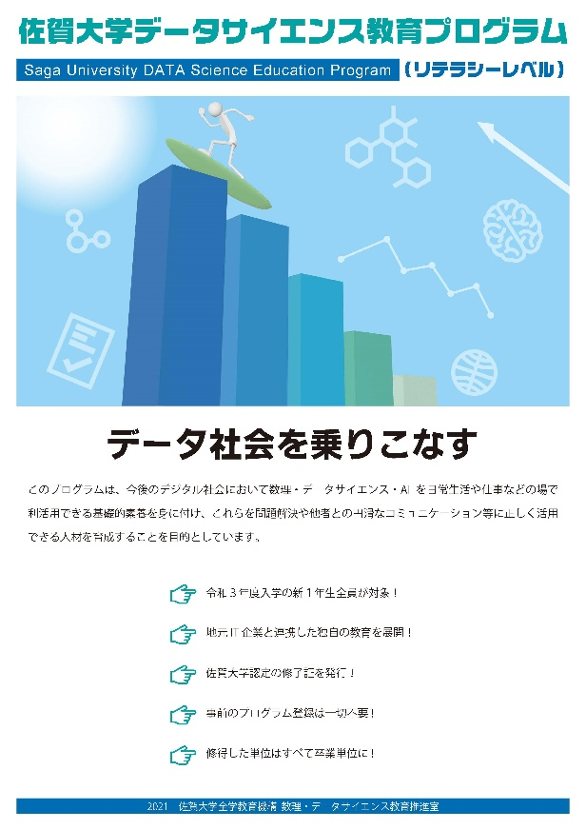 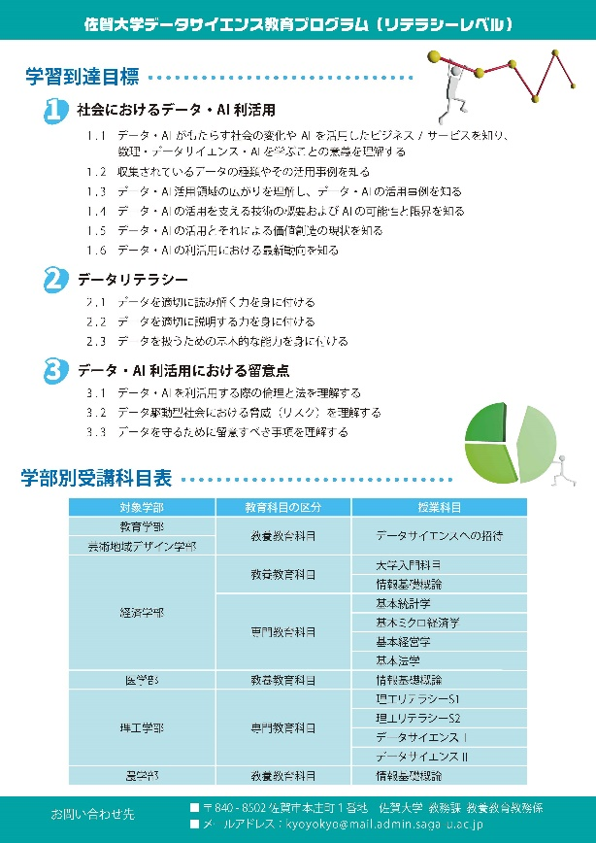 以下のような学生向けのチラシを作成し、入学後のオリエンテーションで配布・周知するとともに、数理・データサイエンス教育推進室Webページでも情報を提供している。

⑦ | できる限り多くの学生が履修・修得できるようなサポート体制
 | 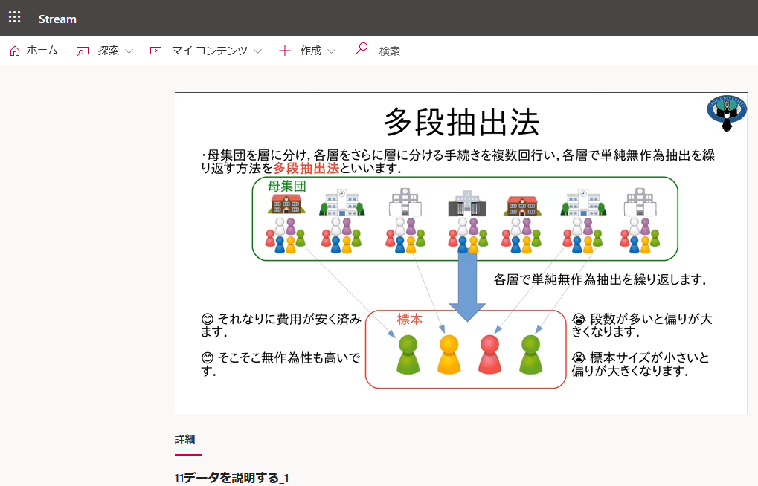 共通教材の動画については、全学生がいつでも視聴できるような環境を構築している。また、必要に応じて、学生がオンデマンド教材を利用できる環境を整備している。以下に、動画例を示す．

⑧ | 授業時間内外で学習指導、質問を受け付ける具体的な仕組み
 | 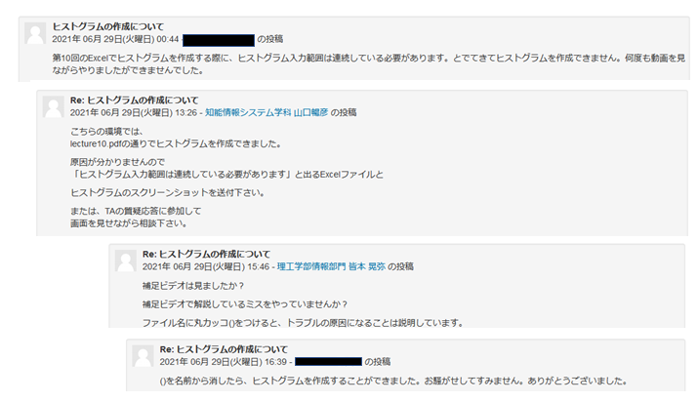 プログラムを構成する科目の担当教員は、授業時間内に質問を受け付けるとともに、オフィスアワーも設定し、授業時間外の質問にも対応している。また、授業においては、必要に応じてTAを配置し、履修者からの質問に対応している。 さらに、LMSを併用している授業では，LMSのフォーラム機能やチャット機能を使って質問の受付・回答を行っている．以下に、質問受付・回答例を示す。

様式６ 特色ある取組
 |  | 様式６
数理・データサイエンス・AI教育プログラム認定制度（リテラシーレベル）プラス 申請書

① | 授業内容
 | 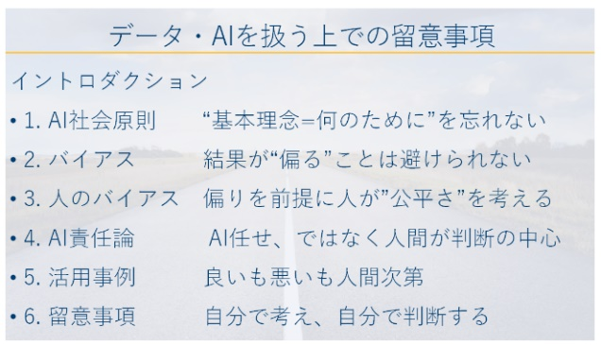 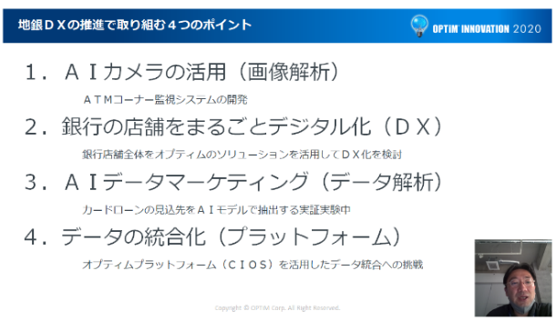 ●地元企業と連携した共通教材 履修者が「学ぶ楽しさ」や「学ぶことの意義」を理解できるようにすることを目的として、数理・データサイエンス教育推進室において、共通教材（スライド、動画、課題、小テスト）を作成した。各学部の授業担当教員はこれらを適宜カスタマイズして利用できる。この目的をより達成できるようにするため、共通教材の全１５項目のうち、９項目は地元企業と協力して作成し、多くの具体的な事例を取り入れるように努めた。（以下は地元企業と開発した教材例） ●地元企業とのルーブリック作成 「チャレンジ・インターンシップA（データサイエンス）」では、学生の成長を見るために、参加企業と協力してルーブリックを作成し、初日と最終日に評価を行うことで、学生の成長を把握している（以下はルーブリック例）。 ●教材の公開 数理・データサイエンス教育推進室において作成した共通教材の動画は、全学生がいつでも視聴できる。また、準備が整い次第、順次、数理・データサイエンス教育推進室Webページにおいても公開する予定である。 ●学生の履修者達成に向けた計画 令和３年度時点で、全６学部のうち、経済学部、医学部、農学部、理工学部については、必修科目のみでプログラムを構成しているため、本プログラムの履修率は１００％である。残る２学部、教育学部、芸術地域デザイン学部については、令和４年度より、既存の必修科目「情報基礎概論」の内容を佐賀大学データサイエンス教育プログラム（リテラシーレベル）に準拠するように変更した上で、同科目をプログラムを構成する科目に指定する予定である。そのため、令和４年度の入学生より本プログラムの履修率は１００％となる。 ●応用基礎レベルとの橋渡しとなるような人材育成 本学では、令和４年度より「佐賀大学データサイエンス教育プログラム（応用基礎レベル）」を開始した。このプログラムは、数理・データサイエンス教育強化拠点コンソーシアム「数理・データサイエンス・AI（応用基礎レベル）モデルカリキュラム」に準拠している。本プログラムにおいては、リテラシーレベルに留まるのではなく、応用基礎レベルへの橋渡しとなれるよう、リテラシーレベルの内容がその先へどのようにつながるのかを意識して教育を行う。また、令和５年度には理工学部にはデータサイエンスコースを設置し、数理・データサイエンス・AI教育のさらなる強化・充実を図る予定である。

② | 学生への学習支援
 | 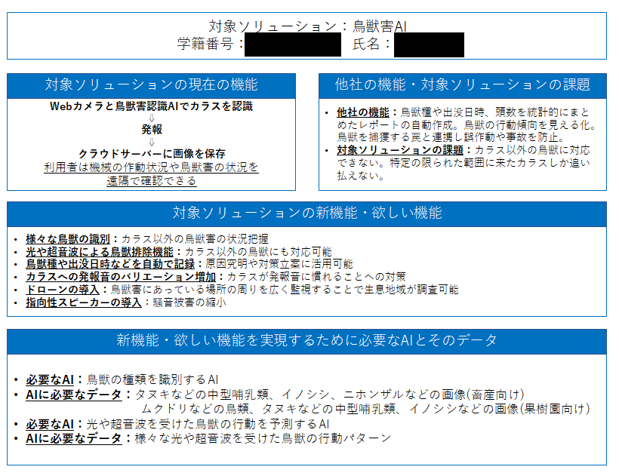 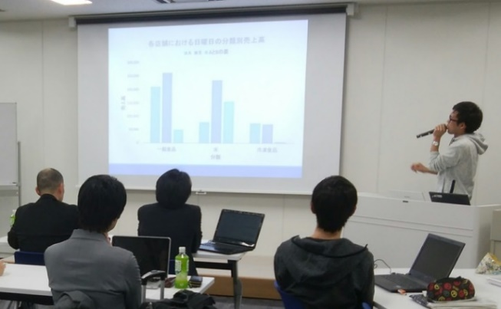 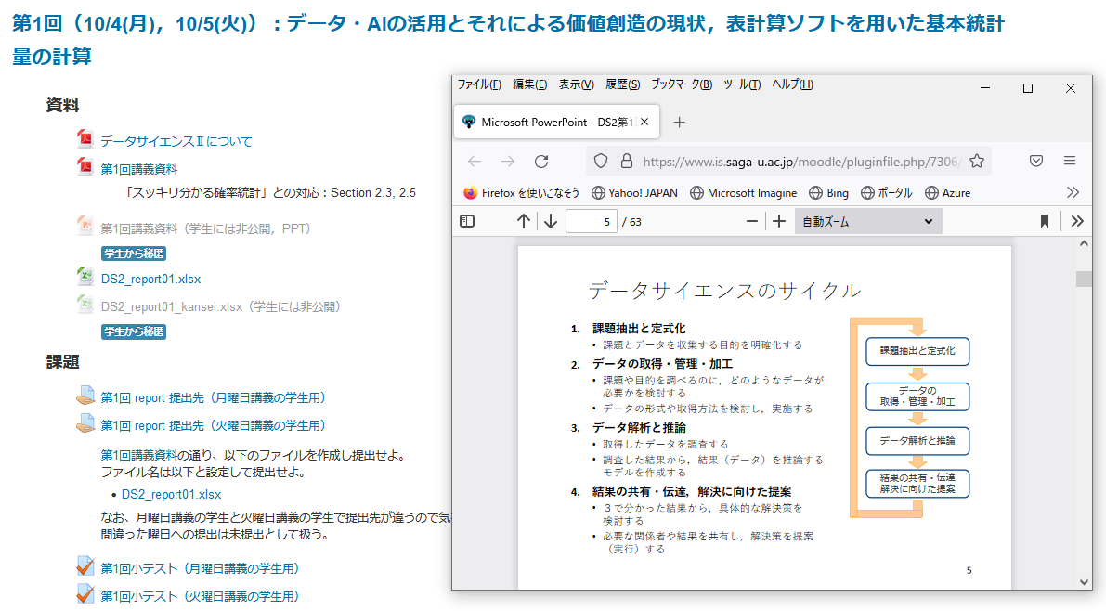 ●プログラム修了証の発行 本プログラムの修了する卒業生には、学長名で修了証を発行する。学生が企業等へのアピールにも使えるため、結果として、学生の学習意欲を高め、学習支援にもつながると期待できる。 ●インターンシップ先での実践 ２０１６年度より、地元企業と協力して教養科目「チャレンジ・インターンシップA（データサイエンス）」を実施している。新型コロナウイルス感染拡大により、同科目は２０２０年度からは中止しているが、２０２１年度には理工学部において「地方創生インターンシップS」を地元企業と協力して実施し、AI技術を用いたソリューションの提案などを行った。 「チャレンジ・インターンシップA」発表会の様子 ソリューション提案例 ●LMSの利用 理工学部の「データサイエンスⅠ」、「データサイエンスⅡ」、「理工リテラシ―S1」、「理工リテラシ―S2」、基本教養科目「データサイエンスへの招待」では、WebclassやMoodleなどのLMSによる学習の支援を行っており、学生は小テストや課題を通じて学習状況や達成状況を確認できる。また、共通教材の動画については、全学生がいつでも視聴できるような環境を構築している。 Moodleの画面例 ●TAとしての学習指導 表計算ソフトを用いた演習を円滑に進めるため、また、履修者が分からないことを質問しやすいように大学院生がTAとして履修者の学習をサポートした。データ分析などに慣れている大学院理工学研究科の学生が主にTAを担当した。

③ | その他の取組（地域連携、産業界との連携、海外の大学等との連携等）
 | 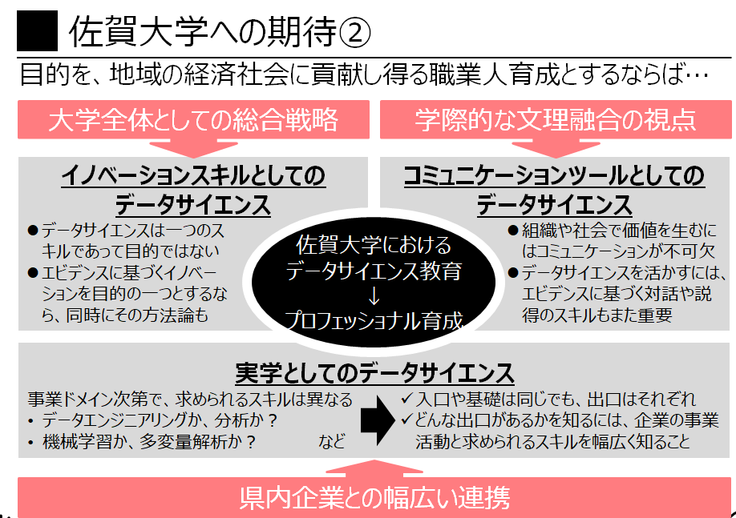 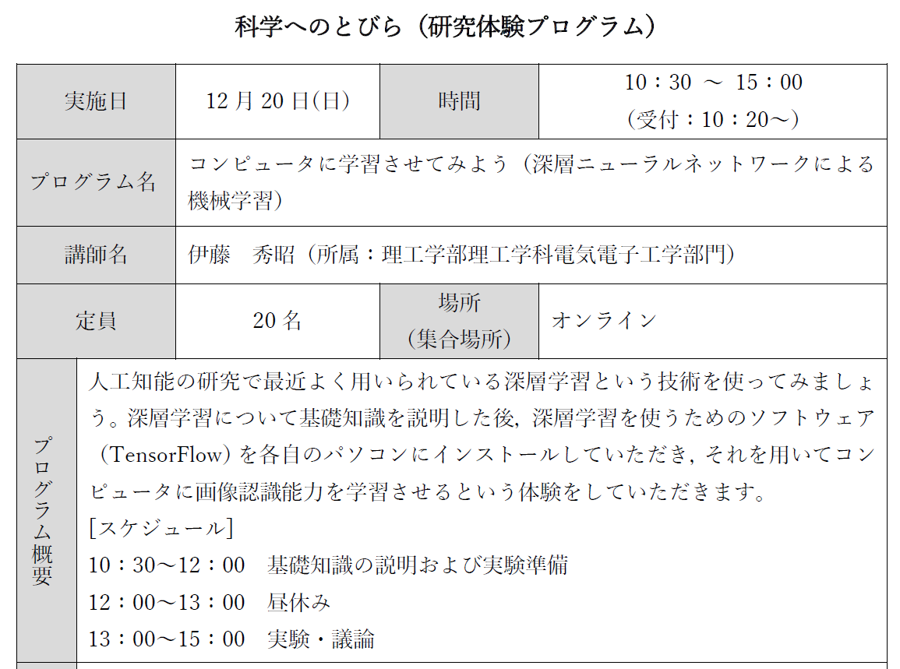 ●地元企業・自治体との連携 ２０１６年度に教養科目「チャレンジ・インターンシップA（データサイエンス）」を地元企業と連携して開始したのをきっかけに、２０１７年度よりデータサイエンス教育について、地元企業・自治体と意見交換会・講演会等を必要に応じて行っている。また、２０１８年度より、地元企業・自治体と連携して大学院教養プログラム「データサイエンス特論」を開講しており、その際にもデータサイエンス教育に関する意見交換を行っている。これらの活動を礎として、地元企業と協力して、本教育プログラムの共通教材の開発を行った。 地元自治体との講演会におけるスライド例 ●「科学へのとびら」におけるテーマ 佐賀大学では高大接続事業として、高校生向けに「科学へのとびら」を開催している。この「科学へのとびら」において、機械学習やAIに関わるテーマを導入している。 「科学へのとびら」テーマ例

